Накладная-№3
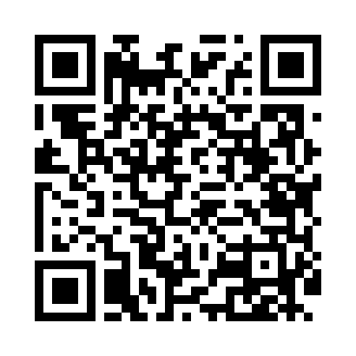
Номер товарно-транспортной накладной: |  |  | Торговый представитель: Karimov Amirjon
Поставщик: Toshkent falcon fly 2 |  |  | Телефон торгового представителя: +
Дата отгрузки: 05.11.2025 |  |  | Контрагент: """" Klient
Дата консигнации: |  |  | Адрес:
Доставщик: |  |  | Телефон:
Телефон доставщика:
Время заказа: 05.11.2025 11:17:13
№ | Штрих-код | Название товаров (работ,услуг) | Количество | Количество в кейсе | Цена | Сумма
 |  |  | 70 |  |  | 51.5
1 | 6992017708076 | Сув учун бутилка ZW-807 HERBALIFE 600 ml DB-2 3-6 | 2 | 2 шт. | 1 | 2
2 | None | Ложка, DB-92-21 | 10 | 10 шт. | 0.50 | 5
3 | 6985000102622 | Кошик-вилка DB-92-23 | 5 | 5 шт. | 0.50 | 2.50
4 | 1164120121042066 | Стакан стеклянный E-14-50 | 2 | 2 шт. | 1.80 | 3.60
5 | 1164120121042061 | Стакан стеклянный E-14-47 | 1 | 1 шт. | 2.10 | 2.10
6 | 1164120121042020 | Стакан стеклянный E-14-30 | 1 | 1 шт. | 2.50 | 2.50
7 | 6903100520321 | Ikki qavatli shishadan ishlangan ajoyib dekor li sovg'abob krujka chashka bokal ( 0,20 kg ) ( 8*5,5*8 sm ) ( 250 ML ) DB-52-32 | 10 | 10 шт. | 1 | 10
8 | 6916788114379 | Лопатка силикон 27.7*5.2CM DB-5-73 | 10 | 10 шт. | 0.50 | 5
9 | 6243262102431 | Фильтр для слива воды в раковину DB-65-38 | 5 | 5 шт. | 0.40 | 2
10 | 6972518411682 | Защитная самоклеящаяся плёнка в рулонах Y101- B/60*200CM( 826-1) DB-35-1 | 24 | 24 шт. | 0.70 | 16.80
Итого: 51.5$|->UZS: 643,750.00

